界面&功能
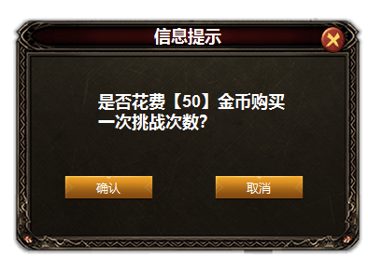
日常副本 |  |  |  |  | 功能规则

 | 功能入口
 | 主界面点击功能图标打开
 | 日常副本主界面
1
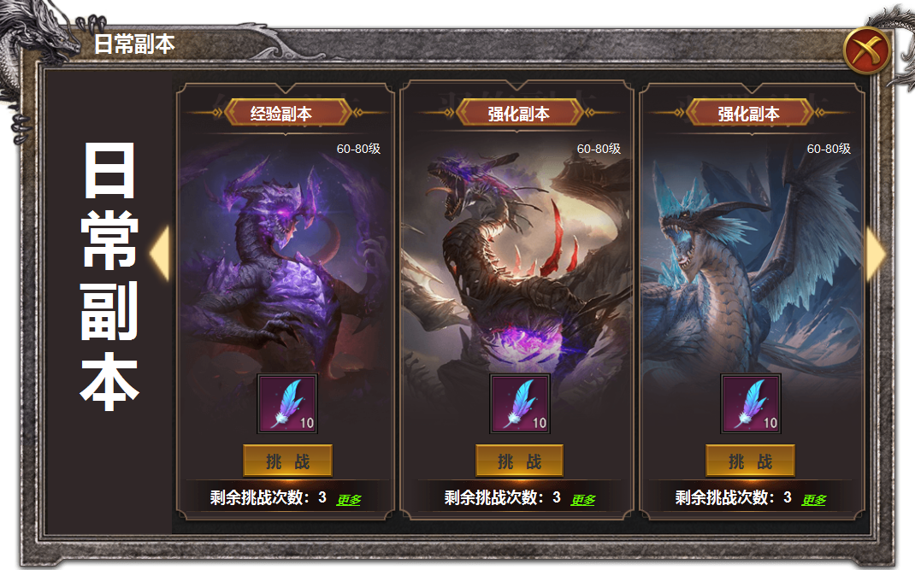
3
2
 |  | 1 | 主界面框体及关闭按钮 |  | 1 | 主界面
 |  | 2 | 美术字标题及框体 |  |  | ▶ | 点击关闭，关闭主界面。
 |  | 3 | 副本详情 |  |  | ▶ | 初次打开时无需默认选择副本，左侧第一个副本靠左定位画面。
 |  |  | ▶ | 框体，标题，背景原画，挑战按钮，剩余次数底图 | 2 | 背景底图美术字
 |  | 4 | 左右滑动箭头 |  | 3 | 副本详情
 |  |  |  |  |  | ▶ | 根据自身等级自动选择当前可进入的副本等级区间，无需手动选择。
 |  |  |  |  |  | ▶ | 副本有挑战次数，点击更多可花费金币购买次数。购买后【更多】按钮隐藏。
 |  |  |  |  |  | ▶ | 点击挑战按钮进入副本，次数不足时弹出tips.
 |  |  |  |  |  | ▶ | 显示道具icon，右下角显示数量。
 |  |  |  |  |  | ▶ | 此处不是怪物模型，由美术提供背景原画。
4
 |  |  |  |  | 4 | 左右滑动箭头
 |  |  |  |  |  | ▶ | 左侧有内容显示左侧箭头，右侧有内容显示右侧，两侧有内容显示两个箭头。

参考图
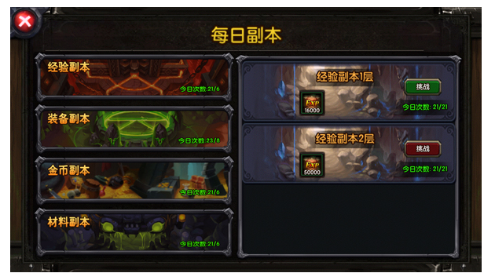
参考图

